Toets OIM partner
LET OP: Bij het indienen van een projectaanvraag, moeten deze toetsen steeds ingevuld worden in het E-loket van Vlaanderen - Nederland
 | Dit document dient slechts als ondersteuning naar het indienen van een projectvoorstel/aanvraag
Toets OIM deelnemende partner
Naam onderneming:
Ondernemingsnummer/ KVK nummer
Algemene vragen |  | Vul aan
Boekjaar van de laatste goedgekeurde jaarrekening/jaarverslag:
Heeft uw onderneming verbonden ondernemingen (overheersende invloed: zie tabblad 3) |  |  | Indien JA: vul de relevante toetsen in met zowel cijfers op niveau van de eigen onderneming als voor elke moederonderneming Indien NEE: vul de relevante toetsen enkel in met cijfers van de eigen onderneming (verbonden ondernneming)
Wanneer werd uw onderneming opgericht?
Loopt er een collectieve insolventieprocedure tegen uw onderneming?
Heeft uw onderneming 'reddingssteun' of 'herstructureringssteun' ontvangen? |  |  | ter info: steun aan bedrijven ikv COVID 19, hoort hier niet bij (bvb NL: NOW regeling)

 | LET OP: u moet een toets invullen voor de deelnemende partner EN indien van toepassing voor ALLE moederbedrijven een toets aanleveren |  |  | ter info : indien er voor de groep een geconsolideerde jaarrekening wordt opgegesteld dient u een toets te maken op basis van de geconsolideerde jaarrekening/jaarvrerslag en op het niveau van de deelnemende partner. Een geconsolideerde jaarrekening/jaarverslag komt bij KMO/MKB niet vaak voor.

OPTIE A: Berekening OIM alle ondernemingen (kapitaalvennootschappen)
Code | Omschrijving | cijfers uit laatste goedgekeurde jaarrekening
10/15 | Eigen vermogen
101 | Niet opgevraagd kapitaal
Totaal eigen vermogen (EV) |  | 0.00
100 | Geplaatst kapitaal (BE) of gestort en opgevraagd kapitaal (NL)
11 | Uitgiftepremies (BE) of agioreserve (NL)
Totaal geplaatst kapitaal (GK) |  | 0.00
 | EV/GK

Heb je een resultaat van 55% of meer? Dan ben je geen Onderneming in Moeilijkheden. Het Secretariaat moet deze uitkomst valideren. Laad daarom deze toets op in het e-loket.
Heb je een resultaat van minder dan 55%? Neem contact op met de projectverantwoordelijke op crossroads@grensregio.eu. U zal recentere cijfers moeten aanleveren :max 2 maand oud , t.a.v. de beslissing van de Raad Van Bestuur van CrossRoads VLANED in BE vergezeld van een verklaring op eer van een externe accountant. in NL vergezeld van een samenstallingsverklaring
Wanneer deze recente cijfers een ratio weergeven van <50% bent u een OIM en kan u geen EFRO ontvangen. Vanaf 50% ratio, is er geen probleem.

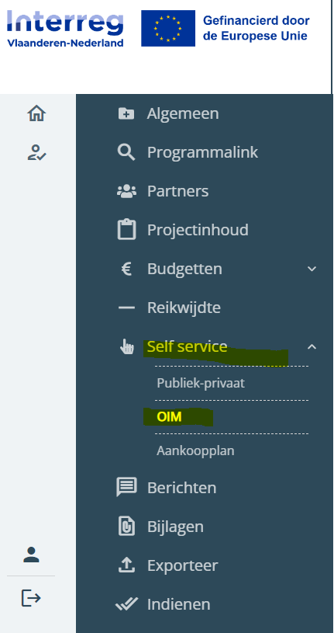
Optie B: Berekening OIM alle ondernemingen (kapitaalloze vennootschappen)
Code | Omschrijving | cijfers uit laatste goedgekeurde jaarrekening
10/15 | Eigen vermogen
87901 | Eigen vermogen/inbreng ingebracht door de aandeelhouders in geld waarvan niet volgestort
87911 | Eigen vermogen/inbreng ingebracht door de aandeelhouders in natura waarvan niet volgestort
10/11 | Inbreng
 | EV/GK

VUL DEZE TOETS IN IN DE SELFSERVICE TAB IN HET E-LOKET : OIM (zie afbeelding rechts)

Heb je een resultaat van 55% of meer? Dan ben je geen Onderneming in Moeilijkheden. Het Secretariaat moet deze uitkomst valideren.
Heb je een resultaat van minder dan 55%? Neem contact op met de projectverantwoordelijke op crossroads@grensregio.eu. U zal recentere cijfers moeten aanleveren :max 2 maand oud , t.a.v. de beslissing van de Raad Van Bestuur van CrossRoads VLANED in BE vergezeld van een verklaring op eer van een externe accountant. in NL vergezeld van een samenstellingsverklaring

Voor meer info m.b.t. OIM: procedure en toelichting hier https://interregvlaned.eu/uploads/project-downloads/toelichting-OIM-%C3%A9n-procedure_2023-09-27-134650_zmdp.pdf

Wat is een verbonden ondernemin
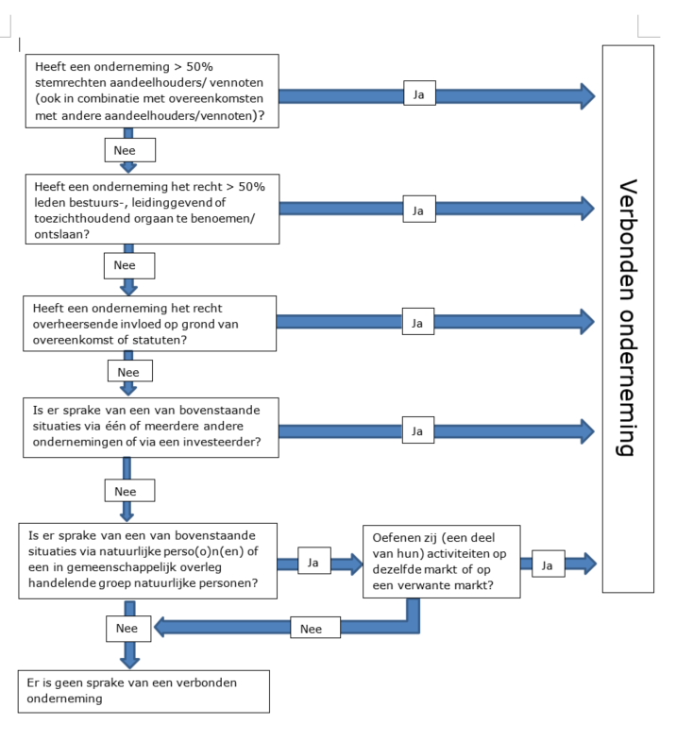
Wat is een verbonden onderneming

Waarvoor moeten we een toets invullen: altijd partner zelf en moederonderneming(en)

Moederondernemingen zijn opwaartse verbonden ondernemingen.

Voorbeeld moederbedrijven
Situatie 1

Deelnemende partner: onderneming C
OIM toets nodig voor C, B & A (partner zelf en 2 moederbedrijven)
Voor D is het niet nodig, dit is geen moederbedrijf

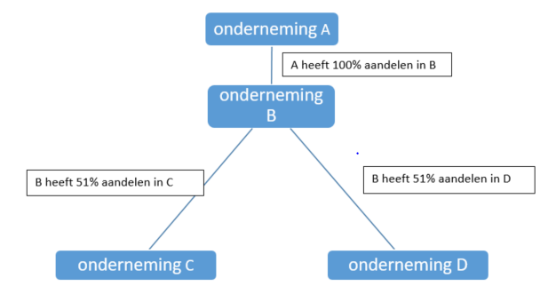
 |  | TER INFO

 |  | A is moeder van B
 |  | B is moeder van C&D | (A,B & C& D zijn verbonden ondernemingen)

 |  | C & D zijn zusterondernemingen

Situatie 2

Deelnemende partner B
OIM toets nodig voor B & A
Voor C is het niet nodig, dit is geen moederbedrijf

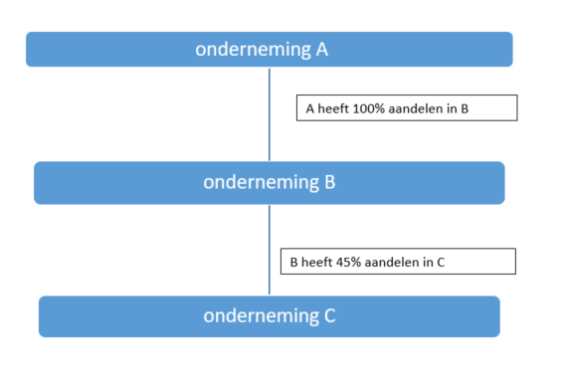

 | TER INFO

 | A is moederonderneming van B |  | (verbonden ondernemingen)

 | B & C zijn partner ondernemingen

